ZADACI (2)
ZADATAK 1

Potrošnja struje u pojedinim gradovima po mjesecima (u mil KW) |  |  |  |  |  |  | Prosjek
 | sij | vlj | ožu | tra | svi | lip
Zagreb | 956 | 789 | 912 | 645 | 584 | 490
Krapina | 95 | 80 | 88 | 65 | 60 | 50
Varaždin | 190 | 162 | 178 | 131 | 123 | 104
Ukupno
Sveukupno
1. Izračunati ukupnu potrošnju struje po mjesecima, po gradovima i za sve mjesece i sve gradove. Izračunati prosjeke
2. Prikazati ukupnu potrošnju struje po mjesecima.
3. Prikazati potrošnju struje po mjesecima i po gradovima.

ZADATAK 2

Uspjeh učenika škole po razredima
 | 1a | 1b | 1c | 1d | 1e | 1f
odličnih | 12 | 9 | 13 | 18 | 3 | 5
vrlodobrih | 10 | 11 | 11 | 9 | 17 | 9
dobrih | 3 | 4 | 2 | 0 | 6 | 9
dovoljnih | 1 | 0 | 2 | 1 | 1 | 4
nedovoljnih | 0 | 2 | 0 | 1 | 1 | 3
SVEGA | 26 | 26 | 28 | 29 | 28 | 30
1. Strukturnim krugom prikazati uspjeh učenika razreda 1b na posebnom listu
2. Prikazati uspjeh učenika cijele škole na listu kao i zadatak 2
3. Linijskim grafikonom prikazati uspjeh pojedinih razreda

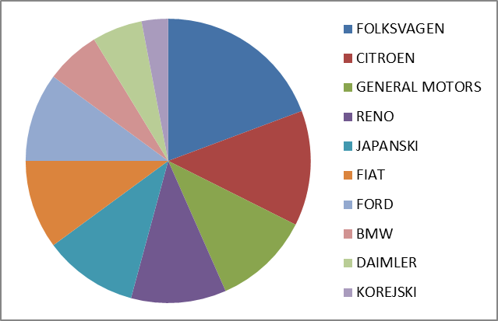
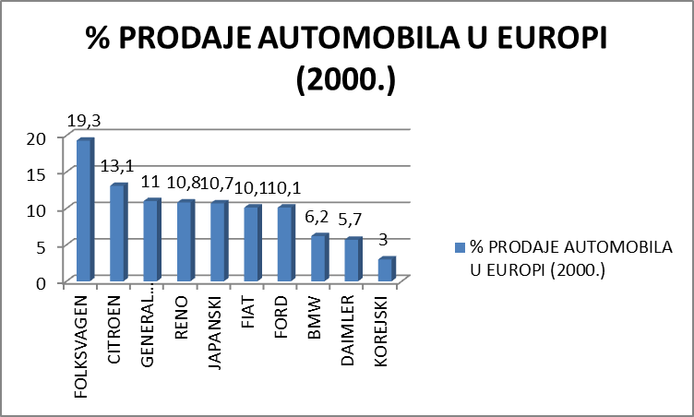
ZADATAK 3
Izraditi sljedeću tabelu i grafikone sa slike:
FIRMA | % PRODAJE AUTOMOBILA U EUROPI (2000.)
FOLKSVAGEN | 19.3
CITROEN | 13.1
GENERAL MOTORS | 11
RENO | 10.8
JAPANSKI | 10.7
FIAT | 10.1
FORD | 10.1
BMW | 6.2
DAIMLER | 5.7
KOREJSKI | 3

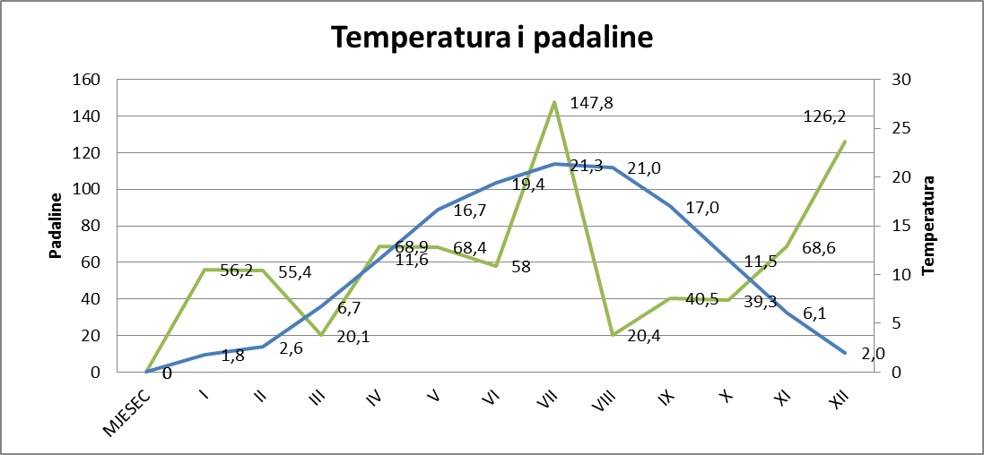

ZADATAK 4
Na osnovu podataka iz tabele:
MJESEC | SREDNJA TEMPERATURA | KOLIČINE PADALINA
I | 1.8 | 56.2
II | 2.6 | 55.4
III | 6.7 | 20.1
IV | 11.6 | 68.9
V | 16.7 | 68.4
VI | 19.4 | 58
VII | 21.3 | 147.8
VIII | 21.0 | 20.4
IX | 17.0 | 40.5
X | 11.5 | 39.3
XI | 6.1 | 68.6
XII | 2.0 | 126.2
izraditi grafikon:

